出走ガイド
出走ガイド（個別版）

 | ※出走ガイドには、全イベント共通の「共通版」と各イベント毎の「個別版」があります。「共通版」もご参照ください。
■イベントの概要

 | イベント名 | BRM718北海道600km宗谷岬
 | 種 目 | ACP公認BRM600km
 | 主 催 者 | 一般社団法人オダックス・ジャパン北海道
 | 開催年月日 | 2026年7月18日(土)～19日(日)
 | スタート受付 場所 | 名 称 | 滝川ふれ愛の里（案内図参照）
 |  | 所在地 | 北海道滝川市西滝川76-1
 |  | 参 考 | https://takikawa-fureainosato.jp/
 | スタート場所 | 名 称 | 滝川ふれ愛の里
 | ゴール場所 | 名 称 | ファミリーマート滝川黄金町店
 |  | 所在地 | 北海道滝川市黄金町西2丁目1-31
 |  | 参 考 | https://as.chizumaru.com/famima/detailMap?account=famima&accmd=0&c2=1%2c2&kkw001=%e6%bb%9d%e5%b7%9d%e5%b8%82&bitemtype=0&bid=80279&pgret=2
 | ゴール受付 場所 | 名 称 | 滝川ふれ愛の里（スタート受付場所と同じ）
 | スタート日時 | 7月18日(土) １回目 6:00、２回目7:00
 | 認定制限日時 | 6:00スタート |  | 7月19日(日) 22:00
 |  | 7:00スタート |  | 7月19日(日) 23:00
 | 認定制限時間 | 40時間
 | コ ー ス | 滝川市～士別市～名寄市～浜頓別町～宗谷岬～稚内市～天塩町～留萌市～滝川市

 | 実施担当 | 岸 祐一 |  | 緊急連絡用電話番号をブルベカードに記載しています。
 | 運営スタッフ | 山口則雄
 |  | 野村忠史
 |  | 浦辻達也

 | 出走ガイド共通版 | https://ajhokkaido.jp/brevets.html |  |  |  | 各ブルベ共通のガイドです。
 | キューシート・ 簡易キューシート | AJHサイトのイベント情報ページにリンク先を掲載しています。 |  |  |  | キューシートと簡易キューシートがExcelのブックになっています。
 | キューシート 説明資料 | AJHサイトのイベント情報ページにリンク先を掲載しています。 |  |  |  | キューシートの記号の説明と、目標物に乏しい交差点を写真を使用して説明しています。
 | コースデータ | AJHサイトのイベント情報ページにリンク先を掲載しています。 |  |  |  | Ride With GPS
 | コースマップ | AJHサイトのイベント情報ページに掲載しています。

■ＤＮＳの連絡

 | 出走しない場合は、下記DNS連絡フォームよりご連絡ください。
 | DNS連絡フォーム | https://forms.gle/Rb8AAdT2LzhGBRQQ8

■出走の要領

 | 駐車場 | ・案内図の指定場所に駐車することを基本としますが、満車となった場合は駐車場内の他の場所に駐車しても構いません。 ・24時間出入り可能です。 ・貴重品は置かないでください。 ・駐車に関するトラブルに対し、主催者及び施設管理者は責任を負いません。 ・一般客の駐車利用もありますのでマナーに配慮してください。
 | 駐輪場所 | 建物に立掛けての駐輪は、次の場所のみ可能とします。 ・受付建物の周囲 ・温泉施設建物の前面（建物に向かって来客出入口より左側） 注：建物内への持込みは不可です。
 | トイレ | 受付建物（木造平屋）の裏側にある鉄筋コンクリート建物内にトイレがあります。（案内図参照） 24時間利用できます。
 | 荷物の預かり | 荷物の預かりはしません。 滝川市内には、二日間預入れ可能なコインロッカーはありませんのでご注意ください。

【受付・スタートの流れ】

 | 項 目 | 6時 スタート | 7時 スタート | 内 容
 | 受付開設 | 5:15 | 6:15 | 駐車場は開設前でも駐車可能です。
 | 受 付 | 5:15～5:40 | 6:15～6:40 | 権利放棄書 同意サイン | 出走ガイド(共通版)にある「責任・リスクの負担・及び補償の免除と権利放棄書」に同意の上、受付の所定用紙にサインをしてください。 サイン欄左端の連番がエントリー番号です。
 |  |  |  | ブルベカードの受取り | エントリー番号と氏名を告げて、ブルベカードを受取って下さい。
 | ブリーフィング | 5:40～ | 6:40～ | コースの状況、注意事項等をお知らせします。
 | 安全装備の確認 （車検） | 5:50～ | 6:50～ | ブルベカードを用意して整列してください。 スタッフから安全装備の確認と出走サインを受けてください。
 | スタート | 6:00 | 7:00 | 出走サインを受けた後、随時スタートしてください。
 | スタート 制限時刻 | 6:30 | 7:30 | この時刻までにスタートしてください。

■チェックポイントの巡り方

 | １．PC1～3及びゴール ・指定のコンビニでレシートを取得してください。 ・レシートの店名と日時により通過及びゴールを確認します。 ２．通過チェックA～E ・写真により通過を確認します。 ・撮影対象物と自転車が１枚に写り込むように撮影してください。 ３．制限時刻 ・スタート ⇒ 設定スタート時刻から30分以内にスタートすることが条件です。 ・ゴール ⇒ レシート時刻がゴールの制限時刻内であることが条件です。 ※キューシートにあるチェックポイント（ゴールを除く）のOpen・Close時刻は制限時刻ではなく参考時刻です。

■通過チェックポイントの撮影対象物

 | 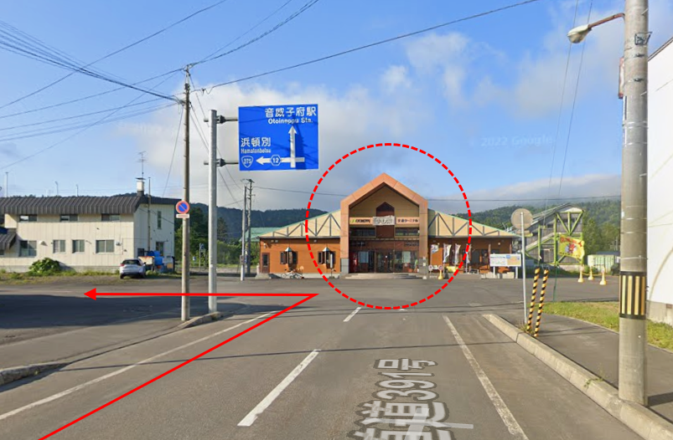 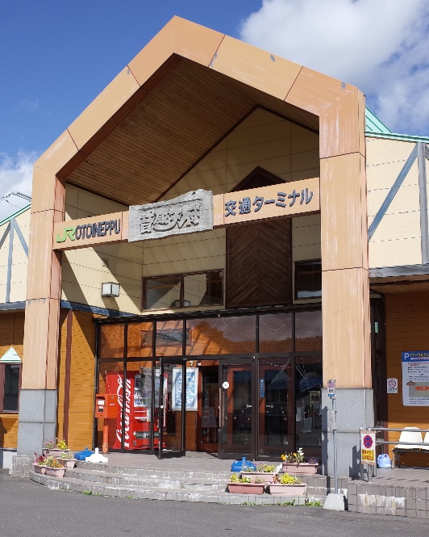 【通過チェックA】 撮影対象物=音威子府駅（自転車を入れて撮影）
 | 駅舎の出入り口付近を撮影してください。
 | 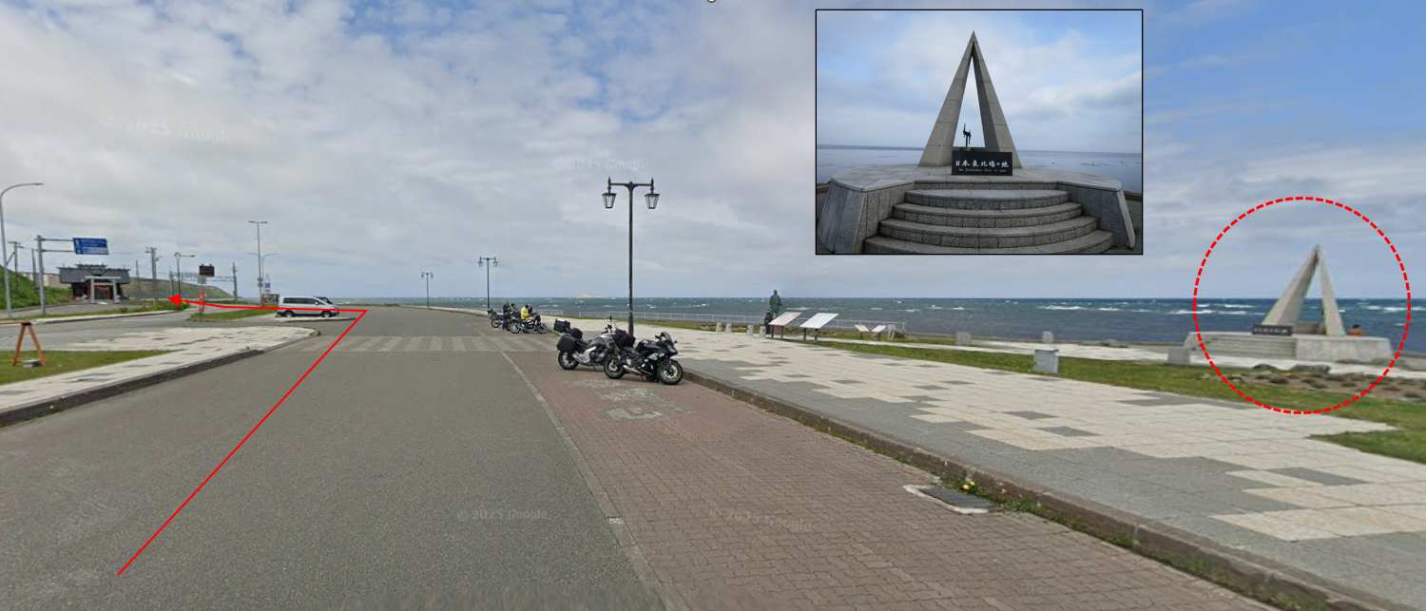 【通過チェックB】 撮影対象物=宗谷岬モニュメント（自転車を入れて撮影）

 | 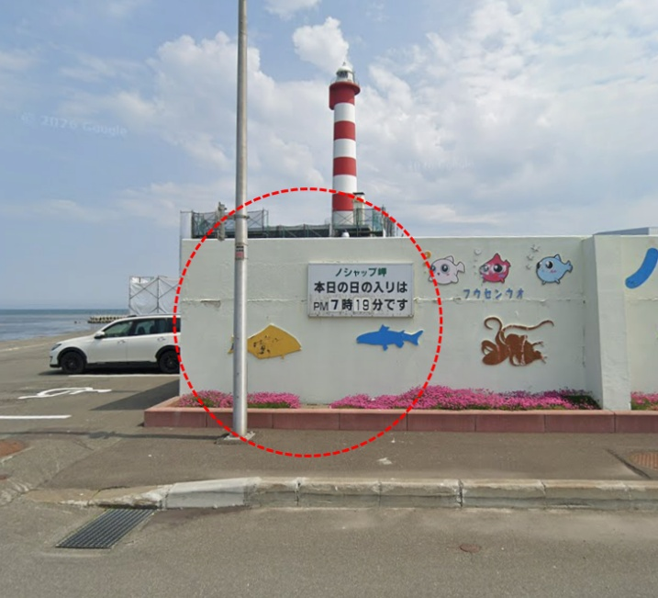 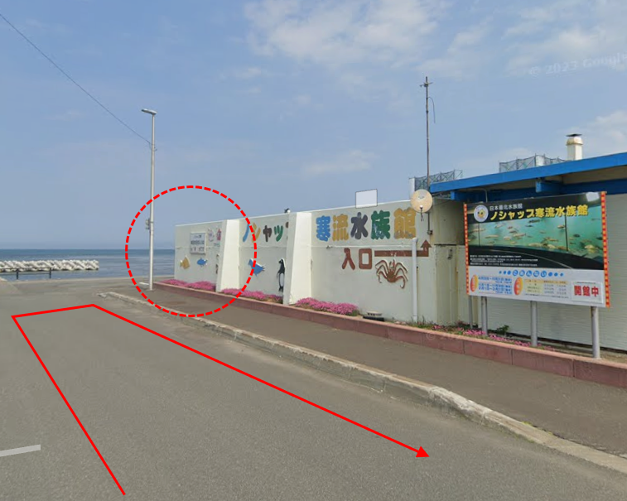 【通過チェックC】 撮影対象物=ノシャップ寒流水族館壁面イラスト（自転車を入れて撮影）
 | 壁面に描かれている魚類のイラストのうち、街路灯がある左端付近を撮影してください。
 | 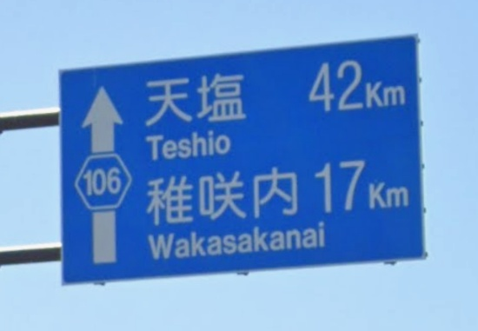 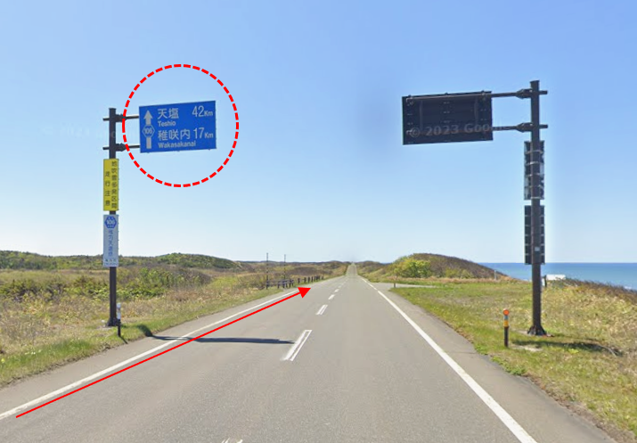 【通過チェックD】 撮影対象物=案内標識(天塩42km・稚咲内17km)（自転車を入れて撮影）
 | 夜間に通過する場合は、ヘルメットライトなどで標識を照らして撮影してください。
 | 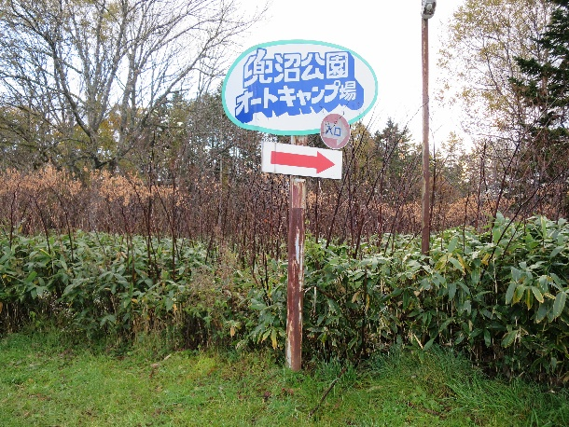 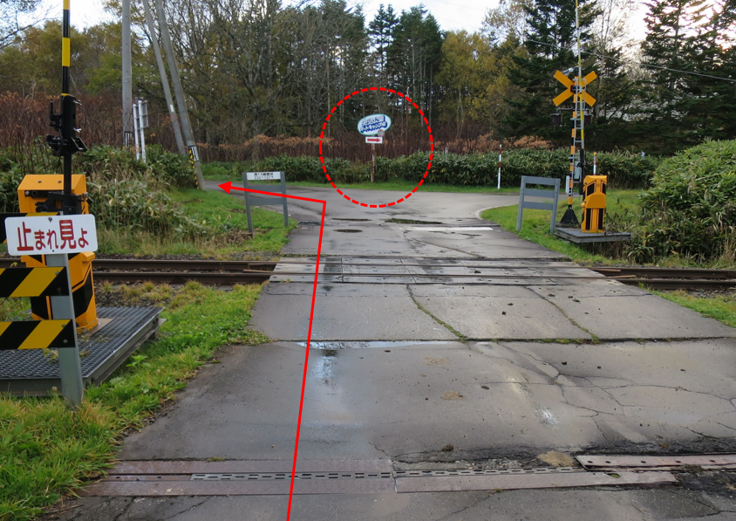 【通過チェックE】 撮影対象物=兜沼公園オートキャンプ場案内看板（自転車を入れて撮影）
 | 夜間に通過する場合は、ヘルメットライトなどで標識を照らして撮影してください。

■ＤＮＦの連絡

 |  DNFの場合は下記へメールでご連絡ください。 ・メールアドレス：ajhokkaidoyk@gmail.com ・件 名：DNF ＋ 氏名 ・本 文：離脱場所、DNF事由（体調不良等）、帰還方法（自走、JR等） 右のQRコードからメールアドレスの取込みが可能です。 QRコードはブルベカードにも掲載します。 スマホのカメラで読み込んで表示される「メール作成画面はこちら」を タップしてください。 宗谷岬到達後にDNFの方は、メールに宗谷岬の通過チェック写真を添付してください。 「日本本土四極 最北端 出発・訪問・到達証明書」の郵送予定者とします。 ※スタッフによる回収等は行いませんのでご了解ください。

■ゴール受付

 | 【ゴール受付開始時間・場所】 ・受付開始時間：7/19（日）午後2時 受付場所：スタート受付と同じ建物。 ・この時間より前に到着した方はお待ちください。 【受付方法】 ・ブルベカードとレシートを提出し、写真の確認を受けてください。 ・メダル購入希望者は1,000円をお支払いください。 ・釣銭不要にご協力をお願いします。

■案内図
 | 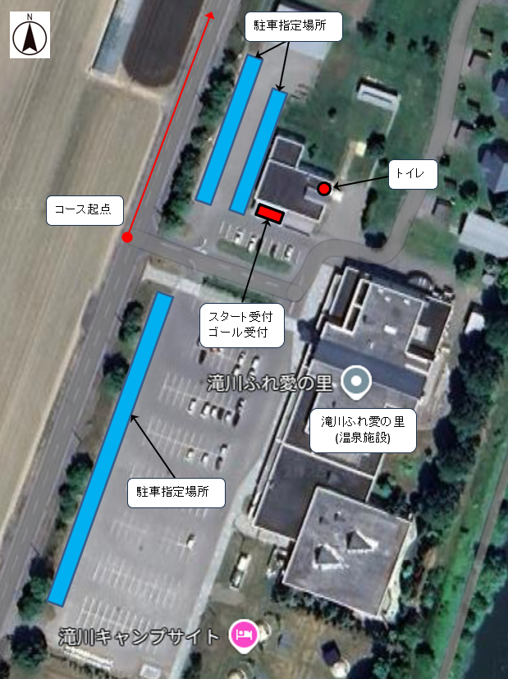

■その他

 | 【ヒグマの出没リスク対策について】 ・コース上の市町村を対象としたヒグマの出没警報・注意報(北海道環境生活部)が発出された場合などに、中止またはコースを変更することがあります。
 | 【日の出・日の入り時刻】 日の入り 2026年7月18日 19時14分頃 猿払村エサヌカ線 日の出 2026年7月19日 ３時27分頃 豊富町兜沼
 | 【「日本本土四極 最北端 出発・訪問・到達証明書」の発行】 稚内市と連携し、稚内市が発行している上記証明書（A5サイズ）を代行で発行します。 対象者は、「完走された方」と「宗谷岬到達後にDNFの方」です。 後日、認定後のブルベカードと同封で郵送します。「宗谷岬到達後にDNFの方」は、証明書のみ送付します。 最北端 宗谷岬（北海道稚内市） 最東端 納沙布岬（北海道根室市） 最西端 神崎鼻（長崎県佐世保市） 最南端 佐多岬（鹿児島県南大隅町） 日本本土四極踏破証明書 裏面には各地域ごとの絵が印刷されていて、4か所集めて裏面を合わせるとA3サイズの証明書になります。 https://www.city.wakkanai.hokkaido.jp/shisei/koryu/yonnkyokukouryuu.html

